PASAPORTE DATOS
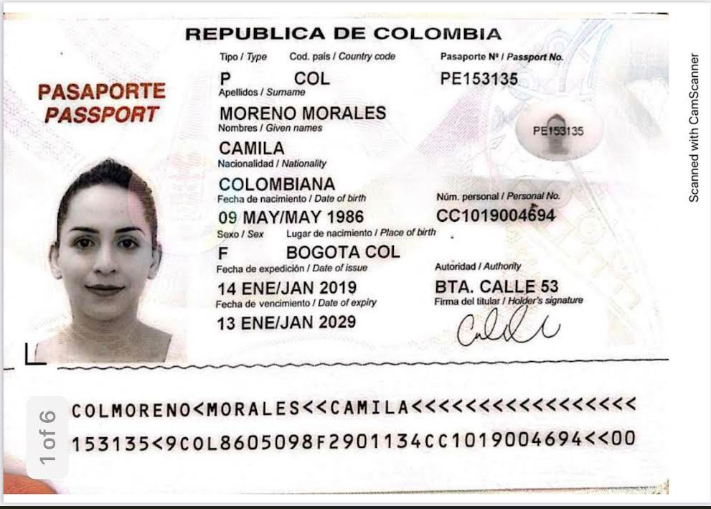
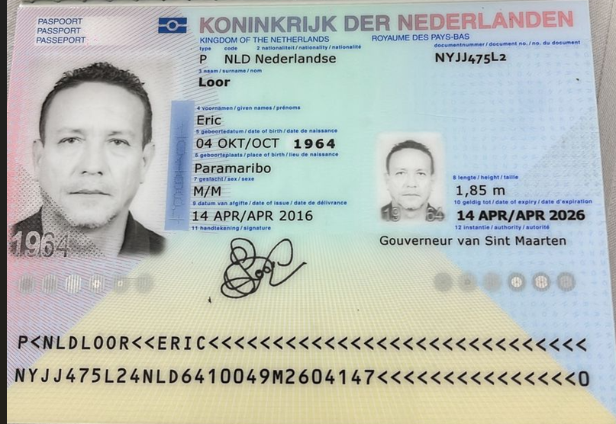

cedula | 1019004694
Hospedaje: | KIIN Cra.29 #1-203
Nombre | CAMILA |  |  | Nombre
Nombre |  |  |  | Nombre
Apellido | MORENO | Nombre | ERIC | Nombre
Apellido | MORALES | Apellido | LOOR
Género: . | FEMENINO | Género: . | MASCULINO | Apellido de casada
Pasaporte | PE153135 | Pasaporte | NYJJ475L2 | Género: .
Fecha de nacimiento | 09/05/1986 | Fecha de nacimiento | 04/10/1964 | Pasaporte
Edad | 39 | Edad | 61 | Fecha de nacimiento
Estado civil | SOLTERA | Estado civil | CASADO | Edad
Dirección | Surinam | Dirección | Opalroad 21, Pelican | Estado civil
Nacionalidad y domicilio: |  | Nacionalidad y domicilio: | Sint Maarten | Dirección
Email: | camverance@gmail.com | Email: | bunkerpointnv@gmail.com | Nacionalidad y domicilio:
Teléfono | 5977100021 | Teléfono | 17215536366 | Email:
Profesión |  | Profesión |  | Teléfono
RH | A+ | RH |  | Profesión
Seguro |  | Seguro |  | RH
Peso | 62 kg | Peso |  | Seguro
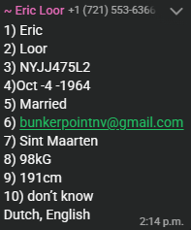
Altura | 1,63 m | Altura |  | Peso
Idioma | Portugués, Español, Holandés, Inglés. | Idioma |  | Altura
Estadia: |  |  |  | Idioma
 |  | Salud
inflamación crónica de bajo grado asociada a colitis con estreñimiento |  |  |  | Salud

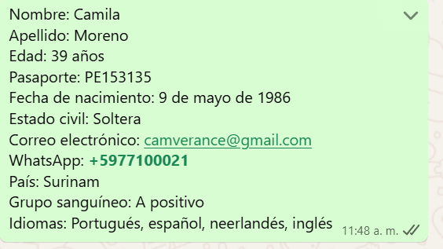

Nombre | CAMILA | Nombre | ERIC
Apellido | MORENO | Apellido | LOOR
Apellido | MORALES | Pasaporte | NYJJ475L2
Pasaporte | PE153135 | Dirección | Opalroad 21, Pelican
Género: . | FEMENINO | País | Sint Maarten
Dirección | Paramaribo - Suriname | Telefóno | 1 (721) 553-6366
Email: | camverance@gmail.com | Correo | bunkerpointnv@gmail.com
Teléfono | 5977100021

Eric confirmación
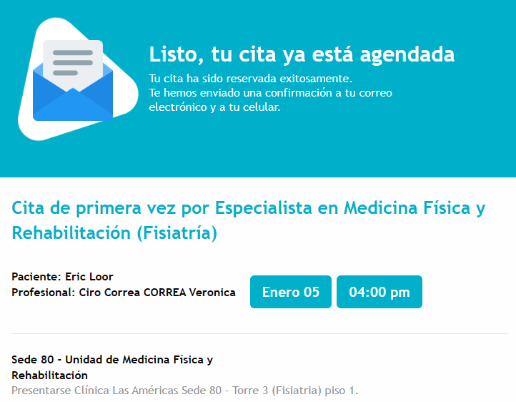
RESONANCIA COLUMNA LUMBAR |  | ENDOSCOPIA
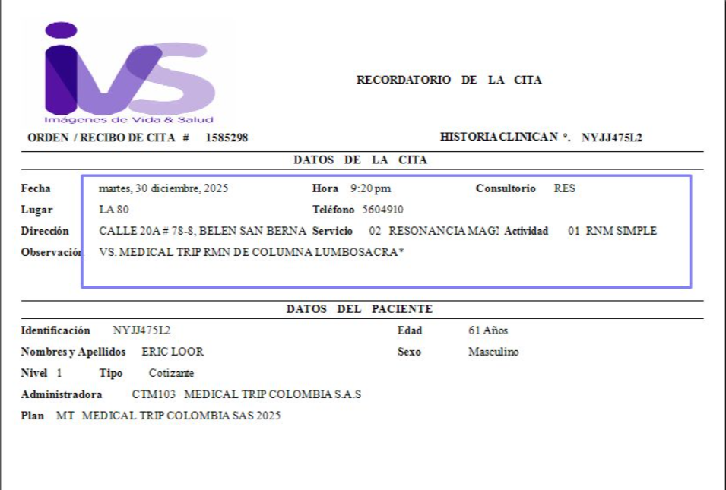
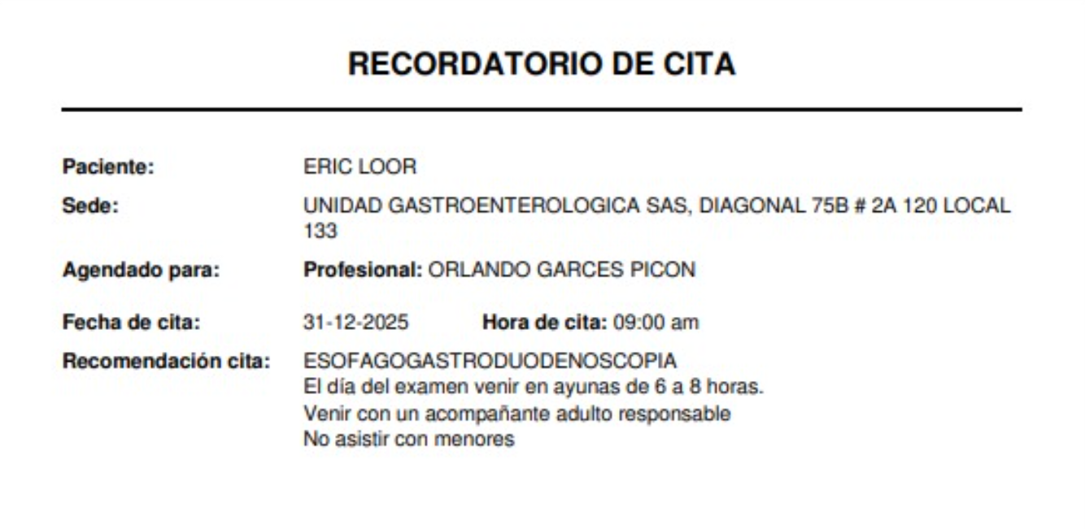

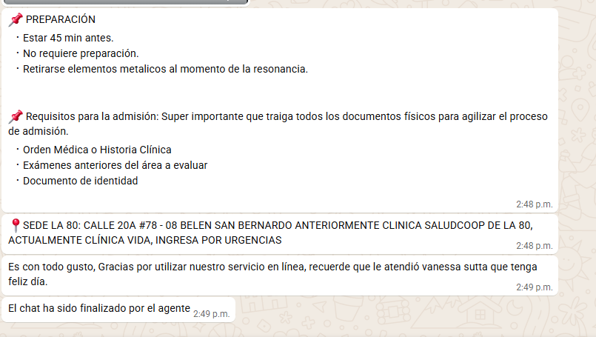

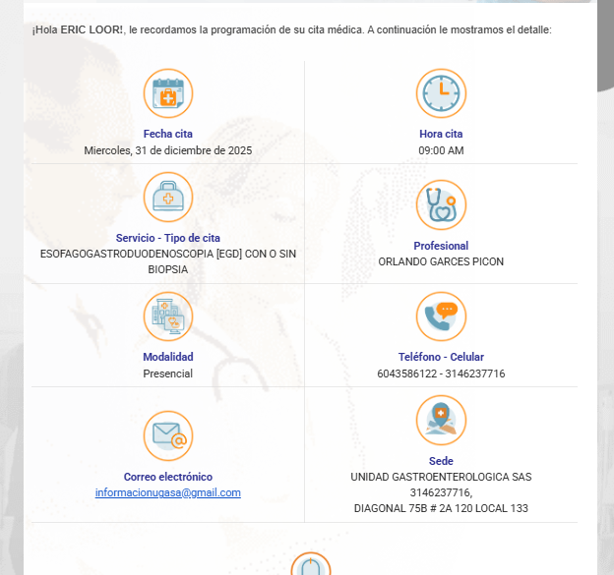

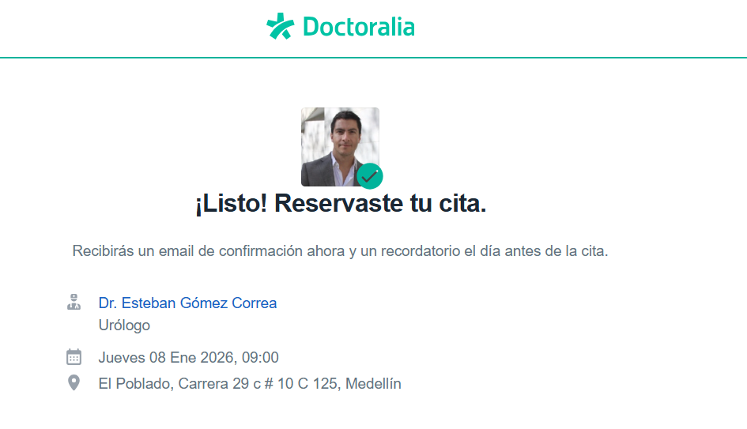

ELECTROCARDIOGRAMA | ECOCARDIOGRAMFIA |  | PRUEBA DE ESFUERZO
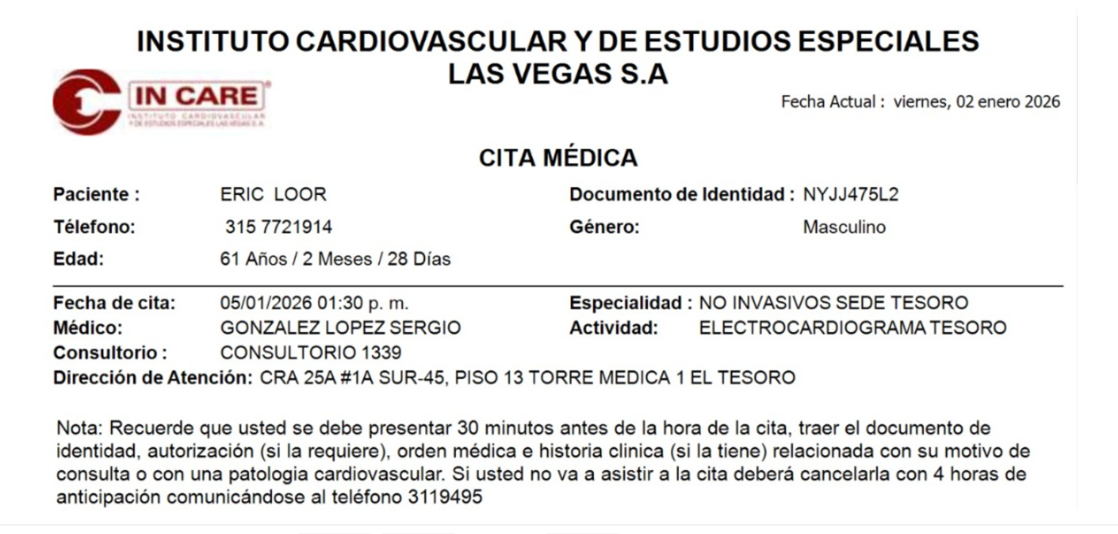
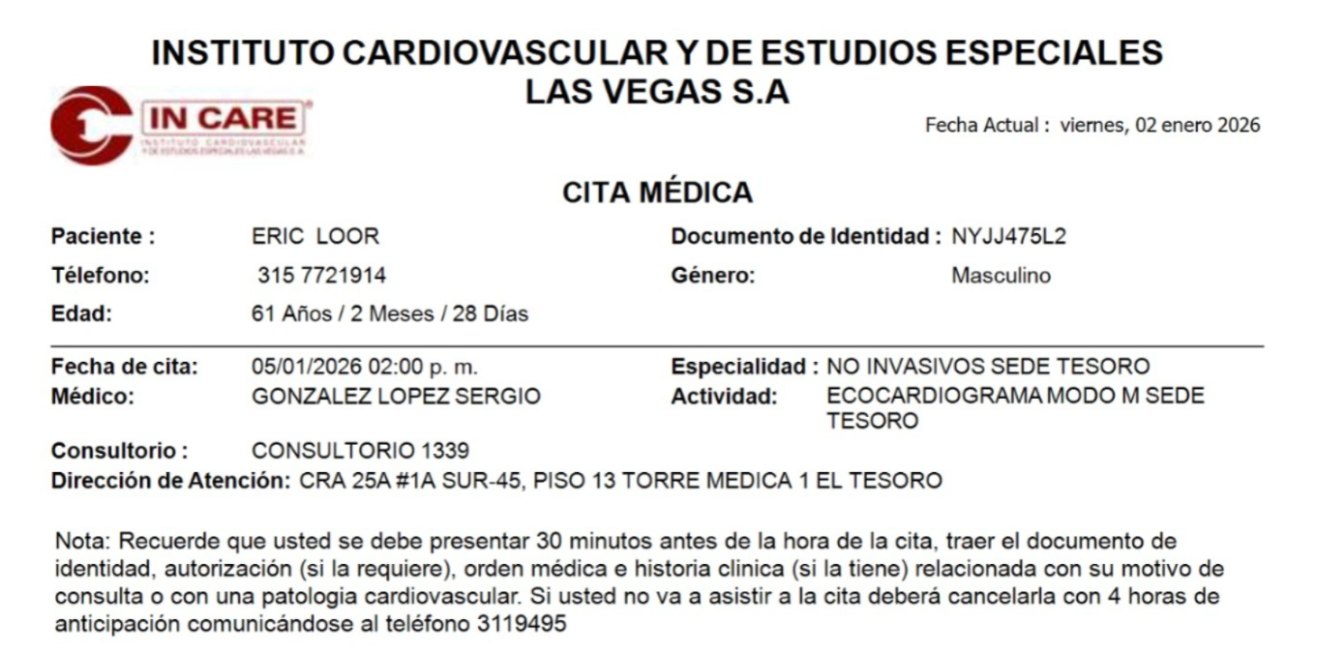
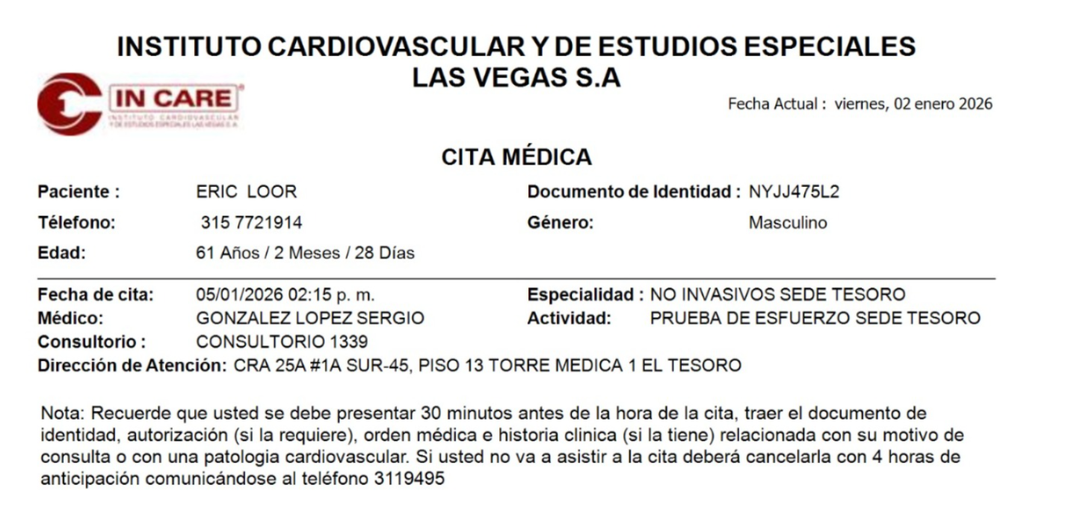

GASTRO ENTEROLOGO

CONFIRMACIÓN Camila
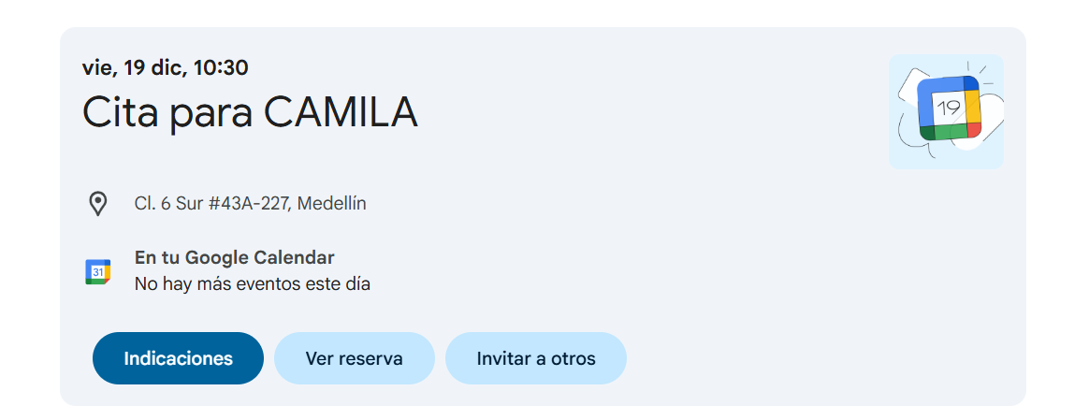
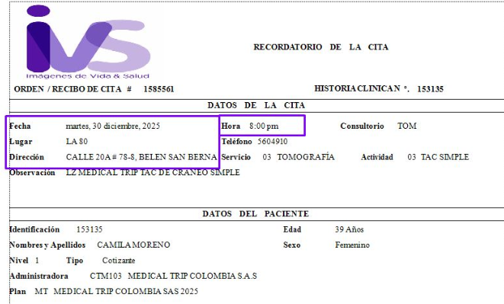
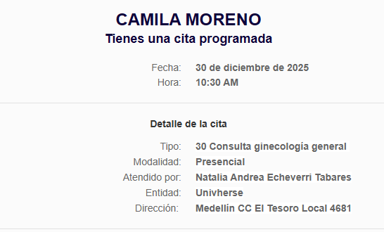

VUELO
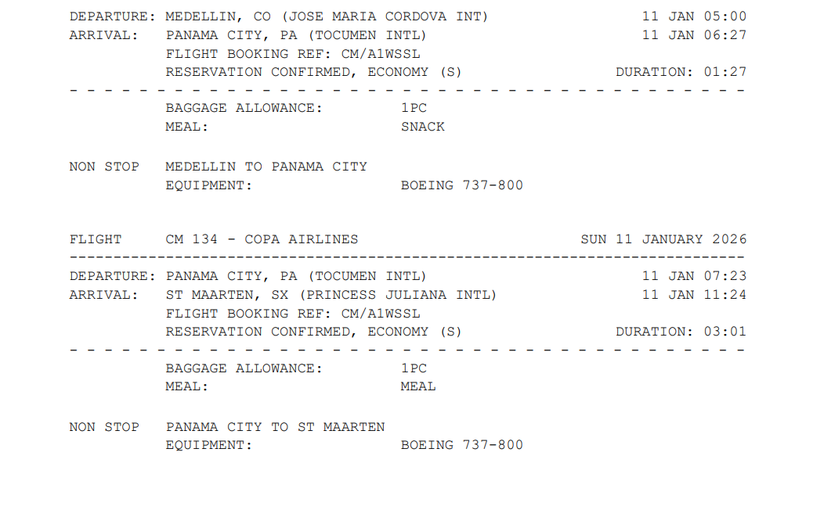
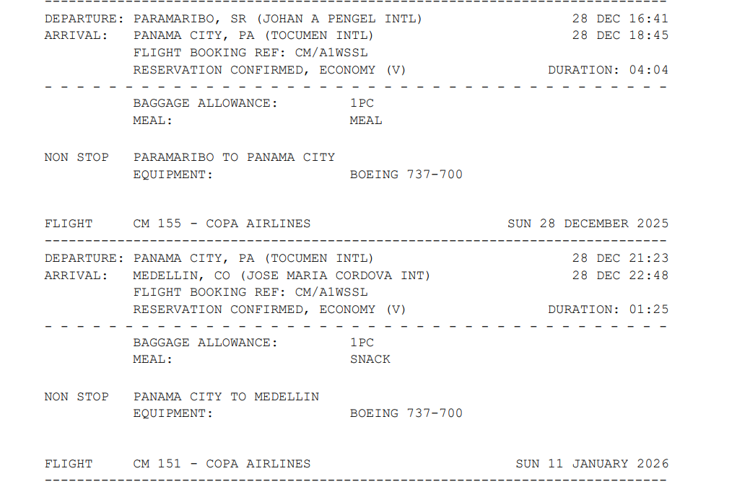
BW4LJW

